Alytaus
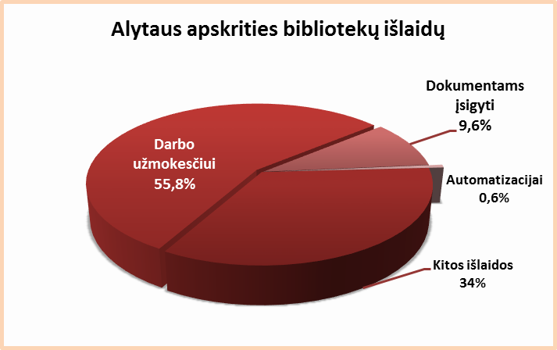
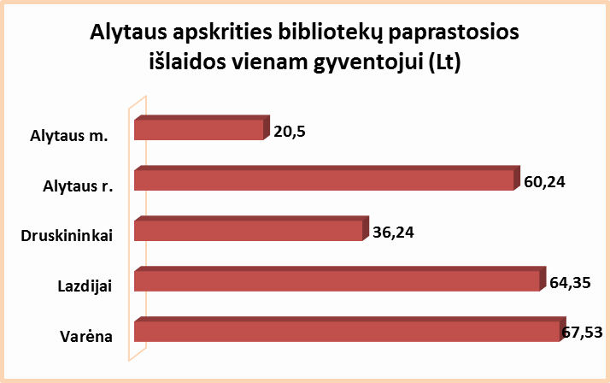
6.2. ALYTAUS APSKRITIES SAVIVALDYBIŲ VIEŠŲJŲ BIBLIOTEKŲ IŠLAIDOS 2014 M. (tūkst. Lt)

 | Savivaldybių | Iš viso | Darbo užmokesčiui | Dokumentams įsigyti |  |  |  |  | Sklypams, pastatams | Automatizacijai |  | Kitos
Nr. | viešosios |  |  | Iš viso | Knygoms | Periodikai | Elektron. dok. | Neelektron. dok. |  | Iš viso | % nuo išlaidų
 | bibliotekos
1 | Alytaus m. | 1175.6 | 638.9 | 168.9 | 147.0 | 19.7 | 2.2 | 0.0 | 0.0 | 18.6 | 1.6 | 349.2
2 | Alytaus r. | 1660.0 | 919.0 | 154.7 | 94.8 | 59.2 | 0.7 | 0.0 | 0.0 | 12.5 | 0.8 | 573.8
3 | Druskininkai | 765.4 | 421.9 | 87.3 | 71.6 | 15.0 | 0.7 | 0.0 | 0.0 | 6.5 | 0.9 | 249.7
4 | Lazdijai | 1367.6 | 765.8 | 107.6 | 91.6 | 14.6 | 0.4 | 1.0 | 0.0 | 0.0 | 0.0 | 494.2
5 | Varėna | 1617.3 | 927.0 | 117.7 | 92.5 | 25.0 | 0.2 | 0.0 | 0.0 | 0.0 | 0.0 | 572.6
Iš viso: |  | 6585.9 | 3672.6 | 636.2 | 497.5 | 133.5 | 4.2 | 1.0 | 0.0 | 37.6 | 0.6 | 2239.5

Vilniaus
6.2. VILNIAUS APSKRITIES SAVIVALDYBIŲ VIEŠŲJŲ BIBLIOTEKŲ IŠLAIDOS 2014 M. (tūkst. Lt)

Eil. | Savivaldybių | Iš viso | Darbo užmokesčiui | Dokumentams įsigyti |  |  |  |  | Sklypams, pastatams | Automatizacijai |  | Kitos
Nr. | viešosios |  |  | Iš viso | Knygoms | Periodikai | Elektron. dok. | Neelektron. dok. |  | Iš viso | % nuo išlaidų
 | bibliotekos
1 | Elektrėnai | 1502.2 | 867.5 | 138.9 | 102.2 | 34.2 | 2.0 | 0.5 | 0.0 | 47.4 | 3.2 | 448.4
2 | Šalčininkai | 1354.9 | 894.4 | 129.6 | 111.7 | 17.1 | 0.0 | 0.8 | 1.1 | 16.1 | 1.2 | 313.7
3 | Širvintos | 1146.0 | 735.9 | 79.5 | 62.1 | 17.4 | 0.0 | 0.0 | 0.0 | 0.0 | 0.0 | 330.6
4 | Švenčionys | 1137.2 | 646.4 | 82.2 | 61.0 | 21.2 | 0.0 | 0.0 | 0.0 | 5.1 | 0.4 | 403.5
5 | Trakai | 1429.5 | 826.0 | 139.6 | 106.6 | 32.0 | 1.0 | 0.0 | 0.0 | 7.0 | 0.5 | 456.9
6 | Ukmergė | 1764.5 | 959.4 | 134.0 | 119.9 | 11.1 | 3.0 | 0.0 | 0.0 | 40.9 | 2.3 | 630.2
7 | Vilniaus r. | 2309.0 | 1193.5 | 315.8 | 303.3 | 12.5 | 0.0 | 0.0 | 0.0 | 104.6 | 4.5 | 695.1
Iš viso: |  | 10643.3 | 6123.1 | 1019.6 | 866.8 | 145.5 | 6.0 | 1.3 | 1.1 | 221.1 | 2.1 | 3278.4
8 | Vilniaus m. | 5230.3 | 3856.4 | 649.7 | 602.7 | 40.0 | 7.0 | 0.0 | 0.0 | 200.0 | 3.8 | 524.2
Iš viso: |  | 15873.6 | 9979.5 | 1669.3 | 1469.5 | 185.5 | 13.0 | 1.3 | 1.1 | 421.1 | 2.7 | 3802.6
Vilniaus apskrities bibliotekų išlaidos
Darbo užmokesčiui | 63%
Dokumentams įsigyti | 11%
Automatizacijai | 3%
Kitos išlaidoms | 24%
Vilniaus apskrities bibliotekų paprastosios išlaidos vienam gyventojui (Lt)
Vilniaus m. | 9.32
Vilniaus r. | 23.20
Šalčininkai | 40.33
Trakai | 42.39
Švenčionys | 43.11
Ukmergė | 45.90
Elektrėnai | 60.03
Širvintos | 69.04

